Задание 1
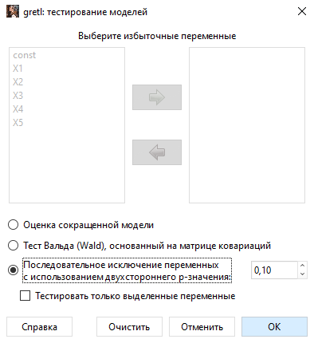
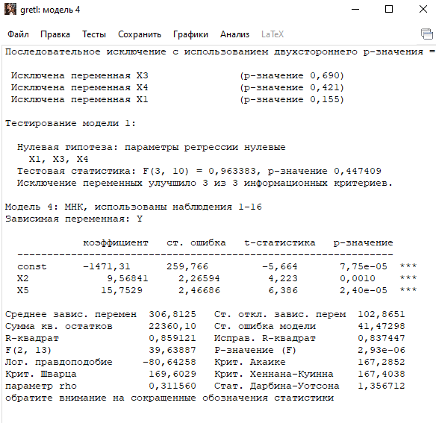
Y | X1 | X2 | X3 | X4 | X5
126 | 1 | 4 | 15 | 17 | 100
137 | 2 | 4.8 | 14.8 | 17.3 | 98.4
148 | 3 | 3.8 | 15.2 | 16.8 | 101.2
191 | 4 | 8.7 | 15.5 | 16.2 | 103.5
274 | 5 | 8.2 | 15.5 | 16 | 104.1
370 | 6 | 9.7 | 16 | 18 | 107
432 | 7 | 14.7 | 18.1 | 20.2 | 107.4
445 | 8 | 18.7 | 13 | 15.8 | 108.5
367 | 9 | 19.8 | 15.8 | 18.2 | 108.3
367 | 10 | 10.6 | 16.9 | 16.8 | 109.2
321 | 11 | 8.6 | 16.3 | 17 | 110.1
307 | 12 | 6.5 | 16.1 | 18.3 | 110.7
331 | 13 | 12.6 | 15.4 | 16.4 | 110.3
345 | 14 | 6.5 | 15.7 | 16.2 | 111.8
364 | 15 | 5.8 | 16 | 17.7 | 112.3
384 | 16 | 5.7 | 15.1 | 16.2 | 112.9

 | Y | X1 | X2 | X3 | X4 | X5
Y | 1 | 0.6779845484 | 0.64591836899 | 0.23289508694 | 0.22631933765 | 0.81601787004
X1 | 0.6779845484 | 1 | 0.10645528981 | 0.17371749239 | -0.051000786543 | 0.9602042769
X2 | 0.64591836899 | 0.10645528981 | 1 | -0.0033542338866 | 0.20404263253 | 0.27337279478
X3 | 0.23289508694 | 0.17371749239 | -0.0033542338866 | 1 | 0.69775079075 | 0.23542845899
X4 | 0.22631933765 | -0.051000786543 | 0.20404263253 | 0.69775079075 | 1 | 0.030784361774
X5 | 0.81601787004 | 0.9602042769 | 0.27337279478 | 0.23542845899 | 0.030784361774 | 1

ЛИНЕЙН
Х5 | Х4 | Х3 | Х2 | Х1 | А0
30.475842755 | 12.23846226 | -6.4765446775 | 6.6718343039 | -13.419161438 | -3017.3959336
11.524701013 | 14.409534243 | 15.778735091 | 3.0086628811 | 10.378482287 | 1094.4851474
0.89070797278 | 41.649321473 | #N/A | #N/A | #N/A | #N/A
16.299596511 | 10 | #N/A | #N/A | #N/A | #N/A
141371.77771 | 17346.659792 | #N/A | #N/A | #N/A | #N/A

ВЫВОД ИТОГОВ

Регрессионная статистика
Множественный R | 0.94377326344
R-квадрат | 0.89070797278
Нормированный R-квадрат | 0.83606195917
Стандартная ошибка | 41.649321473
Наблюдения | 16

Дисперсионный анализ
 | df | SS | MS | F | Значимость F
Регрессия | 5 | 141371.77771 | 28274.355542 | 16.299596511 | 0.00015852406593
Остаток | 10 | 17346.659792 | 1734.6659792
Итого | 15 | 158718.4375

 | Коэффициенты | Стандартная ошибка | t-статистика | P-Значение | Нижние 95% | Верхние 95% | Нижние 95,0% | Верхние 95,0%
Y-пересечение | -3017.3959336 | 1094.4851474 | -2.756908982 | 0.020236862508 | -5456.0608135 | -578.73105368 | -5456.0608135 | -578.73105368
X1 | -13.419161438 | 10.378482287 | -1.2929791725 | 0.22509054953 | -36.543861046 | 9.7055381689 | -36.543861046 | 9.7055381689
X2 | 6.6718343039 | 3.0086628811 | 2.2175413356 | 0.050906188535 | -0.031884354086 | 13.375552962 | -0.031884354086 | 13.375552962
X3 | -6.4765446775 | 15.778735091 | -0.41046032146 | 0.69012457086 | -41.633757368 | 28.680668013 | -41.633757368 | 28.680668013
X4 | 12.23846226 | 14.409534243 | 0.8493308704 | 0.41556707341 | -19.867980825 | 44.344905346 | -19.867980825 | 44.344905346
X5 | 30.475842755 | 11.524701013 | 2.6443933531 | 0.024548160891 | 4.797208671 | 56.154476838 | 4.797208671 | 56.154476838

Уравнение регрессии

Критическое значение. Стьюдент тест
0.69981206131

Х5 | Х4 | Х3 | Х2 | Х1 | А0
2.6443933531 | 0.8493308704 | 0.41046032146 | 2.2175413356 | 1.2929791725 | 2.756908982
> | > | < | > | > | >

Мы исключили Х1, потому что у него большая корреляция с Х5 и он имеет неправильный знак

 | X2 | X3 | X4 | X5
X2 | 1 | -0.0033542338866 | 0.20404263253 | 0.27337279478
X3 | -0.0033542338866 | 1 | 0.69775079075 | 0.23542845899
X4 | 0.20404263253 | 0.69775079075 | 1 | 0.030784361774
X5 | 0.27337279478 | 0.23542845899 | 0.030784361774 | 1

Тест Фаррара - Глоубера

Fgнабл
12.657013189

k = 4 количество факторов |  | 4
Критическое значение
12.591587244 | =ХИ2.ОБР.ПХ(0,05;0,5*C102*(C102-1))

12.657013189 | > | 12.591587244

В моделе есть мультиколлиниарность
даже после удаления Х1

Делаем обратную матрицу
 | X2 | X3 | X4 | X5
X2 | 1.2518034676 | 0.54356008653 | -0.6208049318 | -0.45106744237
X3 | 0.54356008653 | 2.3758575972 | -1.7485295379 | -0.654111667
X4 | -0.6208049318 | -1.7485295379 | 2.3310206507 | 0.50960581082
X5 | -0.45106744237 | -0.654111667 | 0.50960581082 | 1.2616181795

F критерии

F2 | F3 | F4 | F5
0.69245953586 | 3.7836083922 | 3.6603067893 | 0.71944999358

Метод парных регрессии

Y | X1 -> Y | X2 | X3 | X4 | X5
126 | 1 | 4 | 15 | 17 | 100
137 | 2 | 4.8 | 14.8 | 17.3 | 98.4
148 | 3 | 3.8 | 15.2 | 16.8 | 101.2
191 | 4 | 8.7 | 15.5 | 16.2 | 103.5
274 | 5 | 8.2 | 15.5 | 16 | 104.1
370 | 6 | 9.7 | 16 | 18 | 107
432 | 7 | 14.7 | 18.1 | 20.2 | 107.4
445 | 8 | 18.7 | 13 | 15.8 | 108.5
367 | 9 | 19.8 | 15.8 | 18.2 | 108.3
367 | 10 | 10.6 | 16.9 | 16.8 | 109.2
321 | 11 | 8.6 | 16.3 | 17 | 110.1
307 | 12 | 6.5 | 16.1 | 18.3 | 110.7
331 | 13 | 12.6 | 15.4 | 16.4 | 110.3
345 | 14 | 6.5 | 15.7 | 16.2 | 111.8
364 | 15 | 5.8 | 16 | 17.7 | 112.3
384 | 16 | 5.7 | 15.1 | 16.2 | 112.9

1.0800781866 | 0.0025223061922 | -0.30336472586 | -0.16839385464 | -101.04867596
0.077759653423 | 0.4186190962 | 0.4491788636 | 0.071147871757 | 9.0973285385
0.95263372336 | 1.2099787398 | #N/A | #N/A | #N/A
55.308183901 | 11 | #N/A | #N/A | #N/A
323.89546594 | 16.104534058 | #N/A | #N/A | #N/A

Вздутие дисперсии
VIF(X1) | 21.112066873 | > | 10
 |  |  | Это число просто запомнить

Проверяем X2

X1 | X3 | X4 | X5 | X2 -> Y
1 | 15 | 17 | 100 | 4
2 | 14.8 | 17.3 | 98.4 | 4.8
3 | 15.2 | 16.8 | 101.2 | 3.8
4 | 15.5 | 16.2 | 103.5 | 8.7
5 | 15.5 | 16 | 104.1 | 8.2
6 | 16 | 18 | 107 | 9.7
7 | 18.1 | 20.2 | 107.4 | 14.7
8 | 13 | 15.8 | 108.5 | 18.7
9 | 15.8 | 18.2 | 108.3 | 19.8
10 | 16.9 | 16.8 | 109.2 | 10.6
11 | 16.3 | 17 | 110.1 | 8.6
12 | 16.1 | 18.3 | 110.7 | 6.5
13 | 15.4 | 16.4 | 110.3 | 12.6
14 | 15.7 | 16.2 | 111.8 | 6.5
15 | 16 | 17.7 | 112.3 | 5.8
16 | 15.1 | 16.2 | 112.9 | 5.7

2.424142907 | 1.4218532939 | -1.9263222588 | -2.0037654275 | -227.82929885
0.89423948689 | 1.3789386457 | 1.4707256915 | 0.84660836331 | 85.508208601
0.47070108605 | 4.1738617499 | #N/A | #N/A | #N/A
2.4455519415 | 11 | #N/A | #N/A | #N/A
170.41703402 | 191.63234098 | #N/A | #N/A | #N/A

1.8892916151 | < | 10

Все ок

Проверяем X3

X1 | X2 | X4 | X5 | X3
1 | 4 | 17 | 100 | 15
2 | 4.8 | 17.3 | 98.4 | 14.8
3 | 3.8 | 16.8 | 101.2 | 15.2
4 | 8.7 | 16.2 | 103.5 | 15.5
5 | 8.2 | 16 | 104.1 | 15.5
6 | 9.7 | 18 | 107 | 16
7 | 14.7 | 20.2 | 107.4 | 18.1
8 | 18.7 | 15.8 | 108.5 | 13
9 | 19.8 | 18.2 | 108.3 | 15.8
10 | 10.6 | 16.8 | 109.2 | 16.9
11 | 8.6 | 17 | 110.1 | 16.3
12 | 6.5 | 18.3 | 110.7 | 16.1
13 | 12.6 | 16.4 | 110.3 | 15.4
14 | 6.5 | 16.2 | 111.8 | 15.7
15 | 5.8 | 17.7 | 112.3 | 16
16 | 5.7 | 16.2 | 112.9 | 15.1

0.20455781922 | 0.66521226953 | -0.070037660277 | -0.13124670478 | -15.914398848
0.21140916706 | 0.18864888226 | 0.053472977261 | 0.19433124777 | 20.356315171
0.59585777341 | 0.79586499463 | #N/A | #N/A | #N/A
4.0545351836 | 11 | #N/A | #N/A | #N/A
10.272588014 | 6.9674119864 | #N/A | #N/A | #N/A

2.4743764304 | < | 10

Проверяем X4

X1 | X2 | X5 | X3 | X4
1 | 4 | 100 | 15 | 17
2 | 4.8 | 98.4 | 14.8 | 17.3
3 | 3.8 | 101.2 | 15.2 | 16.8
4 | 8.7 | 103.5 | 15.5 | 16.2
5 | 8.2 | 104.1 | 15.5 | 16
6 | 9.7 | 107 | 16 | 18
7 | 14.7 | 107.4 | 18.1 | 20.2
8 | 18.7 | 108.5 | 13 | 15.8
9 | 19.8 | 108.3 | 15.8 | 18.2
10 | 10.6 | 109.2 | 16.9 | 16.8
11 | 8.6 | 110.1 | 16.3 | 17
12 | 6.5 | 110.7 | 16.1 | 18.3
13 | 12.6 | 110.3 | 15.4 | 16.4
14 | 6.5 | 111.8 | 15.7 | 16.2
15 | 5.8 | 112.3 | 16 | 17.7
16 | 5.7 | 112.9 | 15.1 | 16.2

0.79763597606 | -0.056612253235 | 0.061987191184 | 0.0013084755628 | 10.131634154
0.2262031869 | 0.24054297587 | 0.060116281916 | 0.21716350663 | 22.696829218
0.57100478739 | 0.87148846774 | #N/A | #N/A | #N/A
3.6603279458 | 11 | #N/A | #N/A | #N/A
11.119961356 | 8.3544136435 | #N/A | #N/A | #N/A

2.3310283439

Проверяем X5

X1 | X2 | X3 | X4 | X5
1 | 4 | 15 | 17 | 100
2 | 4.8 | 14.8 | 17.3 | 98.4
3 | 3.8 | 15.2 | 16.8 | 101.2
4 | 8.7 | 15.5 | 16.2 | 103.5
5 | 8.2 | 15.5 | 16 | 104.1
6 | 9.7 | 16 | 18 | 107
7 | 14.7 | 18.1 | 20.2 | 107.4
8 | 18.7 | 13 | 15.8 | 108.5
9 | 19.8 | 15.8 | 18.2 | 108.3
10 | 10.6 | 16.9 | 16.8 | 109.2
11 | 8.6 | 16.3 | 17 | 110.1
12 | 6.5 | 16.1 | 18.3 | 110.7
13 | 12.6 | 15.4 | 16.4 | 110.3
14 | 6.5 | 15.7 | 16.2 | 111.8
15 | 5.8 | 16 | 17.7 | 112.3
16 | 5.7 | 15.1 | 16.2 | 112.9

-0.08850157366 | 0.38344327057 | 0.1652136554 | 0.87591821453 | 93.765746166
0.37603929681 | 0.39628611 | 0.060945488818 | 0.063061265041 | 4.5429952766
0.95724550888 | 1.0896371979 | #N/A | #N/A | #N/A
61.570728135 | 11 | #N/A | #N/A | #N/A
292.41397355 | 13.060401454 | #N/A | #N/A | #N/A

23.389355686

Плохо

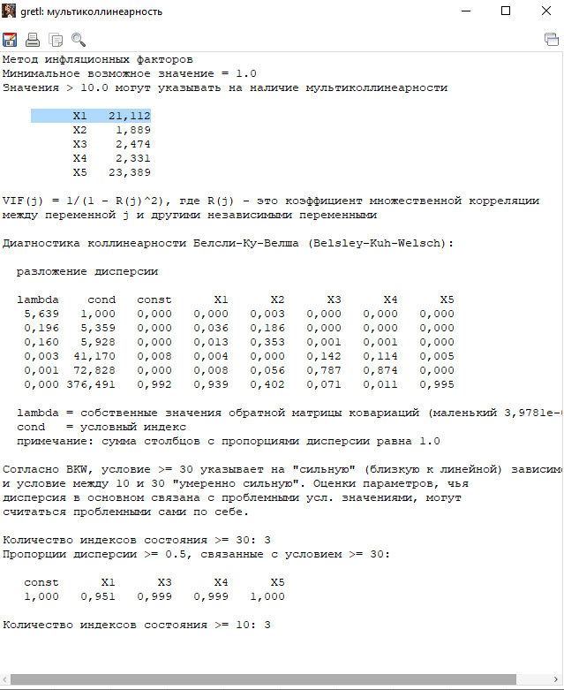

Убрать избыточные переменные

Условие задания
